Sheet1
 |  | Node 1 | Node 2 | Node 3 | Node 4 | Node 5 | Node 6 | Node 7 | Node 8 | Node 9 | Node 10 | Node 11
 | 비구매 (Red) | 10 | 9 | 8 | 7 | 6 | 5 | 4 | 3 | 2 | 1 | 0
 | 구매 (Blue) | 0 | 1 | 2 | 3 | 4 | 5 | 6 | 7 | 8 | 9 | 10
 | p(구매확률) | 0.00 | 0.10 | 0.20 | 0.30 | 0.40 | 0.50 | 0.60 | 0.70 | 0.80 | 0.90 | 1.00
 | p*(1-p) | 0.00 | 0.09 | 0.16 | 0.21 | 0.24 | 0.25 | 0.24 | 0.21 | 0.16 | 0.09 | 0.00
 | gini | 0.00 | 0.18 | 0.32 | 0.42 | 0.48 | 0.50 | 0.48 | 0.42 | 0.32 | 0.18 | 0.00
 | entropy | #NUM! | 0.47 | 0.72 | 0.88 | 0.97 | 1.00 | 0.97 | 0.88 | 0.72 | 0.47 | #NUM!
 | miss clarification | 0.00 | 0.10 | 0.20 | 0.30 | 0.40 | 0.50 | 0.40 | 0.30 | 0.20 | 0.10 | 0.00

Impurity graph

 | Gini

 | Scenario | Class 0 | Class 1 | Count | Class 0/Count | Class 1/Count | Gini
 | 1 | 10 | 10 | 20 | 0.5 | 0.5 | 0.5
 | 2 | 19 | 1 | 20 | 0.95 | 0.05 | 0.095
 | 3 | 1 | 19 | 20 | 0.05 | 0.95 | 0.095
 | 4 | 15 | 5 | 20 | 0.75 | 0.25 | 0.375
 | 5 | 5 | 15 | 20 | 0.25 | 0.75 | 0.375
 | 6 | 11 | 9 | 20 | 0.55 | 0.45 | 0.495
 | 7 | 20 | 0 | 20 | 1 | 0 | 0

P, Q 확률분포
Kullback–Leibler divergence
 |  | R | G | B | sum
 | P | 0.1 | 0.4 | 0.5 | 1
 | Q | 0.8 | 0.15 | 0.05 | 1

 | KL(P||Q) | -0.3 | 0.56601499971 | 1.6609640474 | 1.9269790472
 | KL(Q||P) | 2.4 | -0.21225562489 | -0.16609640474 | 2.0216479704
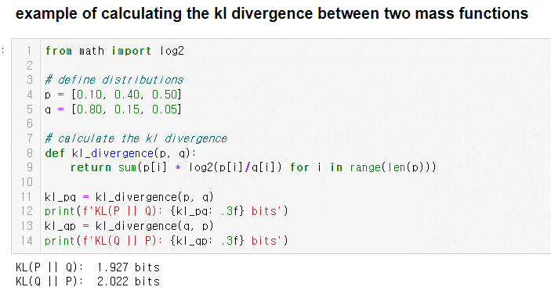

- Q가 작을 때 P가 큰 확률을 갖지만(2번)
- P가 큰 확률을 가질 때 Q가 보다 더 작은 확률을 가지므로
P가 Q보다 상대적으로 덜 발산
즉 Q가 P보다 상대적으로 더 발산(더 멀어진다)

